TC_TimKiem
Back to TestReport | To Buglist | PASS | 8 | #REF!
Module Code | WithDraw | Fail | 1 | #REF!
Tester | Nguyễn Hữu Thế |  | #REF! | Number of cases: 10
ID | Test Case Description (Tên test case) | Pre -Condition (Điều kiện trước) | Test Case Procedure (Các bước kiểm thử) | Expected Output (Kết quả mong muốn) | Actual results (Kết quả thực tế) | Status (Trạng thái) | Test date | Note
TC026 | Tìm kiếm với từ khóa hợp lệ | Người dùng đã truy cập vào trang web | B1: Truy cập vào website https://sharecode.vn B2: Click vào thanh tìm kiếm B3:Nhập từ khóa "Python" vào ô tìm kiếm. B4: Nhấn vào biểu tượng kính lúp hoặc phím Enter. | Danh sách mã nguồn liên quan đến từ khóa "Python" hiển thị đầy đủ. | Hệ thống hiển thị danh sách các code có từ khoá Python | Pass |  |  | 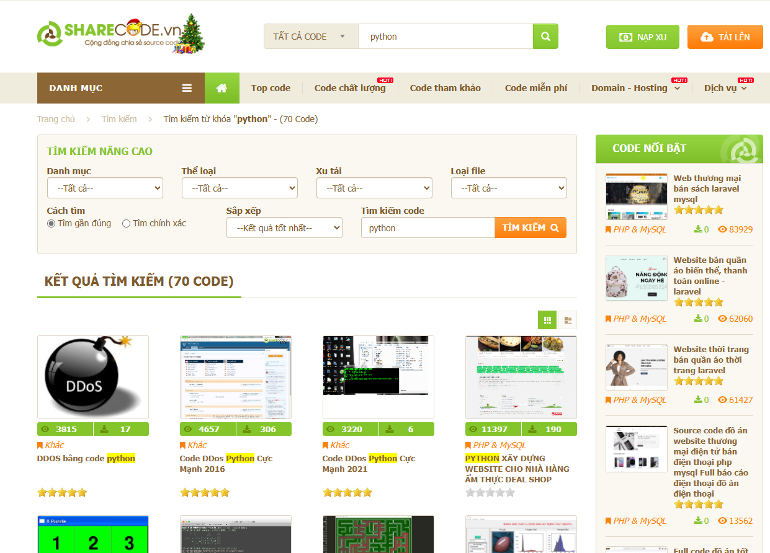
TC027 | Gợi ý từ khóa khi nhập một phần từ khóa | Người dùng đã truy cập giao diện tìm kiếm | B1: Truy cập vào website https://sharecode.vn B2: Click vào thanh tìm kiếm B3:Nhập "Ja" vào ô tìm kiếm. B4: Nhấn Enter hoặc biểu tượng tìm kiếm | Hệ thống gợi ý các từ khóa như "Java", "JavaScript". | Hệ thống gợi ý các từ khóa như "Java", "JavaScript". | Pass
TC028 | Nhập ký tự đặc biệt vào trường tìm kiếm | Người dùng đã truy cập giao diện tìm kiếm | B1: Truy cập vào website https://sharecode.vn B2: Click vào thanh tìm kiếm B3:Nhập "@#$" vào ô tìm kiếm. B4: Nhấn Enter hoặc biểu tượng tìm kiếm | Hiện sản phẩm nếu có thông tin sản phẩm chứa kí tự "@#$" Hiển thị thông báo không tìm thấy sản phẩm nếu không có sản phẩm nào chứa kí tự đó và hiện thông báo không chứa các kí tự đặc biệt hay emoji | Hiển thị thông báo không tìm thấy kết quả tìm kiếm cho "@" | Pass
TC029 | Tìm kiếm khi không có kết nối mạng | Người dùng đã mất kết nối Internet. | B1: Truy cập vào website https://sharecode.vn B2: Click vào thanh tìm kiếm B3: Nhập từ khóa "Python" vào ô tìm kiếm. B4: Nhấn Enter hoặc biểu tượng tìm kiếm | Hiển thị thông báo lỗi "Không thể tìm kiếm, vui lòng kiểm tra kết nối mạng". | Hiển thị thông báo lỗi "Không thể tìm kiếm, vui lòng kiểm tra kết nối mạng". | Pass
TC030 | Kiểm tra giới hạn số lượng gợi ý | Người dùng đã truy cập giao diện tìm kiếm. | B1: Truy cập vào website https://sharecode.vn B2: Click vào thanh tìm kiếm B3: Nhập "Java" thanh tìm kiếm B4: Nhấn Enter hoặc biểu tượng tìm kiếm | Hiển thị ra những code có từ Java trong tên code | Hiển thị ra những code có từ Java trong tên code | Pass
TC031 | Nhập tên code | Người dùng đã truy cập vào trang web | B1: Truy cập vào website https://sharecode.vn B2: Click vào thanh tìm kiếm B3: Nhập "Java " thanh tìm kiếm B4: Nhấn Enter hoặc biểu tượng tìm kiếm | Hiển thị ra tất cả các code của bộ code | Không hiển thị đầy đủ bộ code đó | Fail
UI Testing
TC032 | Hiển thị biểu tượng kính lúp đúng vị trí | Người dùng đã truy cập giao diện tìm kiếm | 1. Mở trang tìm kiếm. 2. Kiểm tra cỡ chữ của văn bản placeholder trong thanh tìm kiếm. | Văn bản placeholder "Tìm kiếm" có cỡ chữ đúng theo thiết kế. | Văn bản placeholder "Tìm kiếm" có cỡ chữ đúng theo thiết kế. | Pass
TC033 | Kiểm tra màu sắc của văn bản placeholder trong thanh tìm kiếm | Thanh tìm kiếm hiển thị trên trang | 1. Mở trang tìm kiếm. 2. Kiểm tra màu sắc của văn bản placeholder trong thanh tìm kiếm. | Văn bản placeholder "Tìm kiếm" có màu sắc đúng theo thiết kế. | Văn bản placeholder "Tìm kiếm" có màu sắc đúng theo thiết kế. | Pass
TC034 | Kiểm tra font chữ của văn bản placeholder trong thanh tìm kiếm | Thanh tìm kiếm hiển thị trên trang | 1. Mở trang tìm kiếm. 2. Kiểm tra font chữ của văn bản placeholder trong thanh tìm kiếm. | Văn bản placeholder "Tìm kiếm" có font chữ đúng theo thiết kế. | Văn bản placeholder "Tìm kiếm" có font chữ đúng theo thiết kế. | Pass

